硬件变更
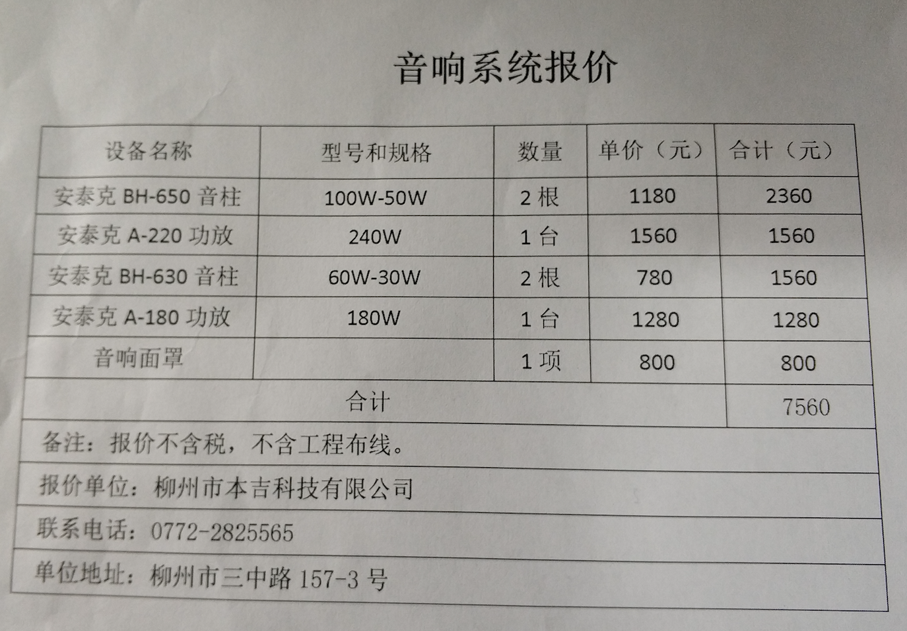
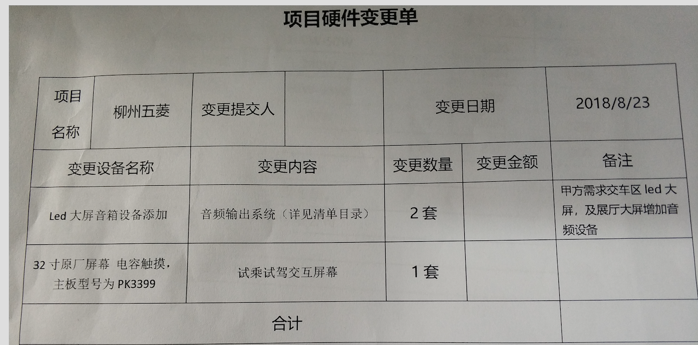
音响详单

热度图设计逻辑
Y轴

A

B

 |  | X轴
 | (0,0)

